Hoja1
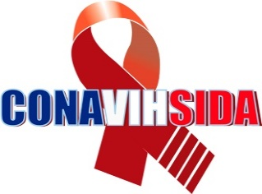
Consejo Nacional para el VIH y el Sida
Estadisticas solicitudes recibidas OAI
octubre-diciembre 2019
 |  |  | Respuesta
 |  |  | Resueltas |  | Rechazadas
Medio de solicitud | Recibidas | Pendientes | < 5 dias | 5 dias > | < 5 dias | 5 dias >
Fisica | 10 | 0 | 10 | 0 | 0 | 0
Electrónica | 4 | 0 | 4 | 0 | 0 | 0
311 | 0 | 0 | 0 | 0 | 0 | 0
Otra | 0 | 0 | 0 | 0 | 0 | 0
Total | 14 | 0 | 14 | 0 | 0 | 0

